Sheet1
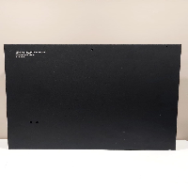
BAĞLAYICI TARİFE BİLGİSİ DETAY BİLGİSİ
 | BTB Numarasi: | TR410000230050
 | Gtip No: | 830300900011
 | Ge?erlilik Bsg.Tarihi: | 06/06/2023
 | Siniflandirmanin Gerek?esi:
 | 7326 VE 8303 Tarife pozisyon notları ve Tarife Yorum Kuralları 1, ve 6
 | Esyanin Tanimi:
 | EDS BOŞ METAL KUTU YANGIN, DUMAN VE HAVALANDIRMA SİSTEMLERİNDEKİ ELEKTRONİK DONANIMIN İÇİNE YERLEŞTİRİLDİĞİ, DUVARA ASILI VE HAVALANDIRMA DELİKLERİ BULUNAN BOŞ METAL KUTU

